Dim_Met
 | DIMENSIÓ |  | Ciutat | Botiga | Vendes
 | MÈTRICA |  | Barcelona | TB1 | 20
 |  |  | Barcelona | TB2 | 5
 |  |  | Madrid | TM1 | 40
 |  |  | Madrid | TM2 | 3
 |  |  | Sevilla | TS1 | 57

AGRUPACIÓN

SUM
Ciutat | Botiga | Vendes |  |  | Ciutat | Vendes
Barcelona | TB1 | 20 |  |  | Barcelona | 25
Barcelona | TB2 | 5 |  |  | Madrid | 43
Madrid | TM1 | 40 |  |  | Sevilla | 57
Madrid | TM2 | 3
Sevilla | TS1 | 57
 |  |  |  |  | Ciutat | Vendes
MAX
 |  |  |  |  | Barcelona | 20
 |  |  |  |  | Madrid | 40
 |  |  |  |  | Sevilla | 57

ModelEstrella_PKFK
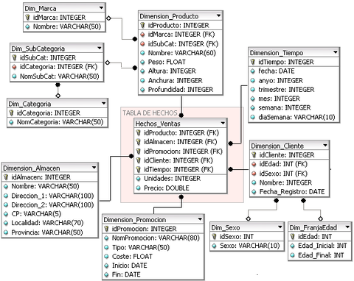
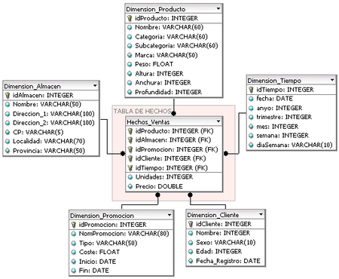
PK

FK

1


Origen
EXTRACCIÓ
CÀRREGA
TRANSFORMACIÓ
DW
HERAMIENTA BI

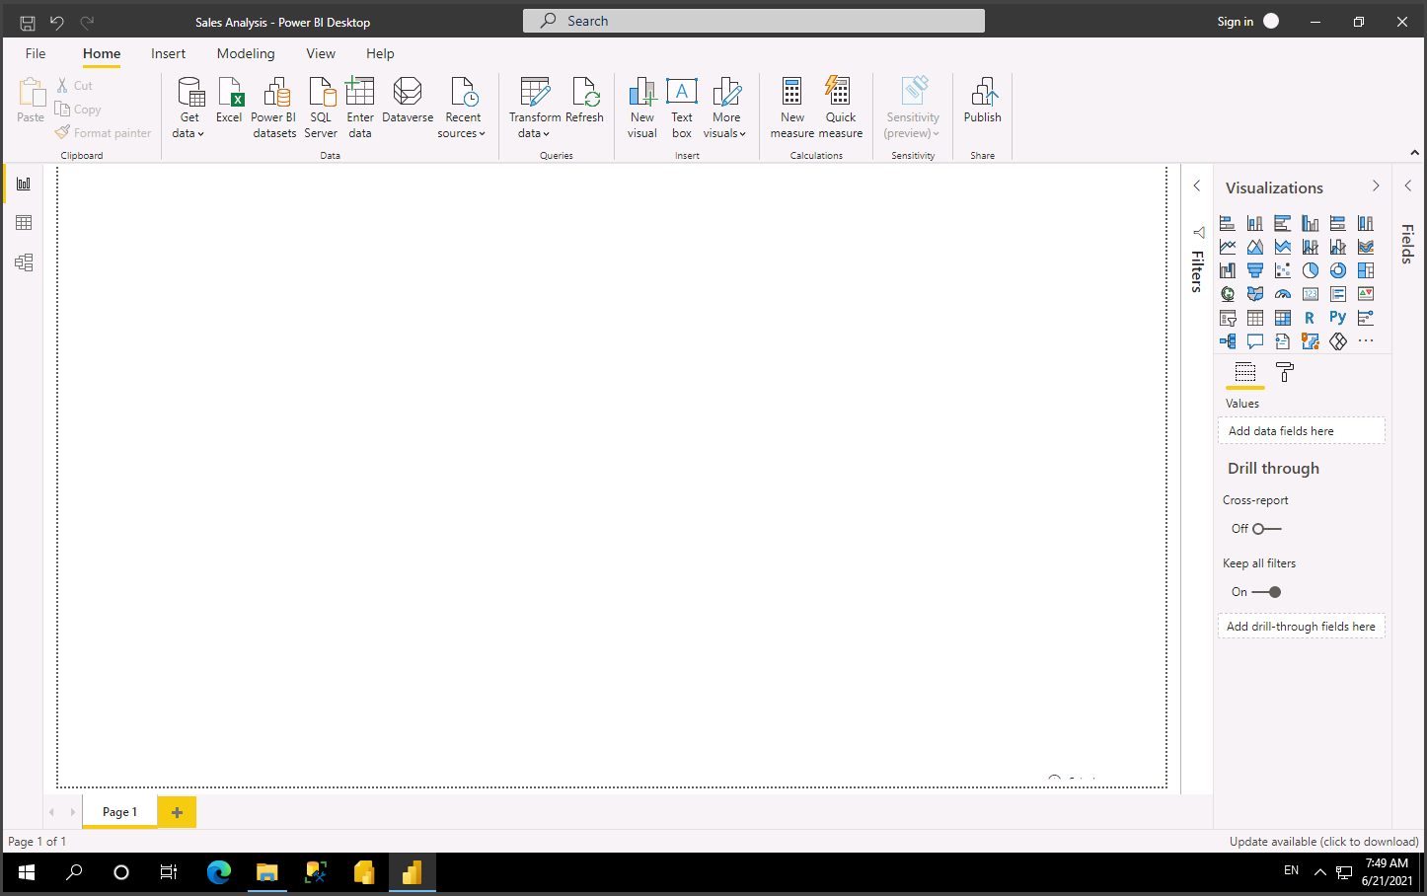
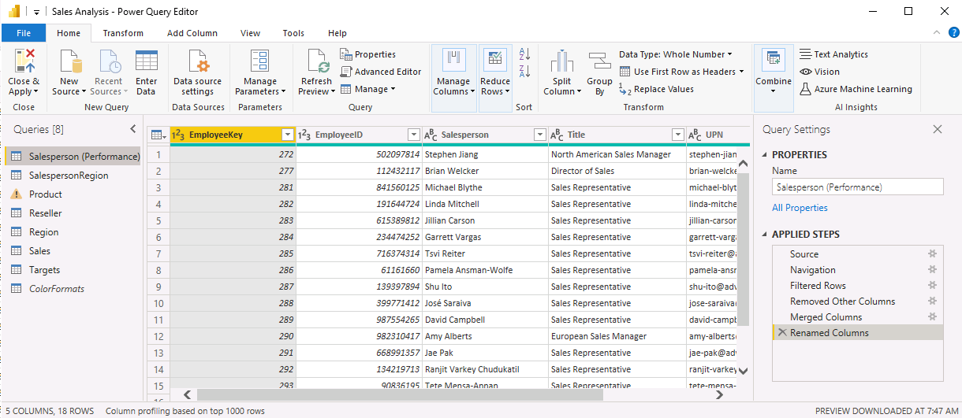
1 - Inserir dades
2 - Tratar los datos (filtrar, revisar y modificar, hacer uniones, crear nuevas dim o metr)
3 - Modelar los datos: crear uniones entre las tablas que respondan a los análisis que necesitamos
4 - Crear informes que muestren los datos de forma amigable

